明细
收件： 北京康辉会展/杨苗苗 参照
发件：亚洲世界旅行社 / 崔美英
明细1： 釜山 09月19日 出发~ |  |  |  |  | 21 | +0FOC
住宿 | 項目 | 名称 | 单价$ | 数量 |  | 金额 | 其它
 | 2025-09-21 | 釜山乐天酒店(Lotte Hotel Busan) 房型： Club Deluxe Double Club Premier Double | 255 | 10 |  | 2,550 | 房型：大床
 |  |  | 380 | 9 |  | 3,420
 | 2025-09-22 |  | 255 | 10 |  | 2,550
 |  |  | 380 | 9 |  | 3,420 |  |  | 行政楼早餐追加：$48/人
 |  | Club 早餐及其它饮品+点心 | 48 | 2 |  | 96
 | 2025-09-21 | 釜山乐天酒店(Lotte Hotel Busan) 房型：Deluxe Double Twin | 255 | 2 |  | 510 | 房型：双标 |  | 增加 |  | 项目 |  | 明细 |  |  | 单价\ | 数量 |  | 金额 | 备注
 |  |  |  |  |  | 0 |  |  | 增加 |  | KTX |  | 首尔-釜山 |  |  | 59,800 | 1 | 张 | 59,800
 | 2025-09-21 | Club 早餐及其它饮品+点心 | 48 | 2 |  | 96 |  |  | 增加 |  |  |  | 釜山-首尔 |  |  | 59,800 | 1 | 张 | 59,800
 | 2025-09-22 | Club 早餐 小孩 | 30 | 1 |  | 30 | 追加餐 |  | 增加 |  |  |  | 釜山-首尔 |  |  | 53,500 | 1 | 张 | 53,500
 |  | Club 早餐 成人 | 48 | 5 |  | 240 |  |  | 增加 |  | 国内段机票 |  | 金浦-釜山 |  |  | 89,700 | 2 | 张 | 179,400
 |  | 9月19、20日早晨，2天2餐 | 48 | 4 |  | 192 |  |  | 增加 |  |  |  | 釜山-首尔 |  |  | 87,700 | 2 | 张 | 175,400
小计1： |  |  |  |  |  | 13,104
备注 |  | 酒店等级 5星**** （价格包含33楼行政楼早餐19位） |  |  |  |  |  |  |  |  | 共計 |  | ₩527,900
 |  |  |  |  |  |  |  |  |  |  |  |  | 人民币 |  | ¥3,105 |  |  |  |  | 汇率170
餐 | 項目 | 名称 | 单价$ | 数量 |  | 金额 | 人数
 | 早餐 | 酒店内早 | 48 | 2 | 人 | 96 | 1
 | 早餐 |  |  |  |  |  | 1
 | 午餐 | 9/22日 韩牛牛排便当（10:45送酒店） | 18 | 20 | 人 | 0 | 1
小计2： |  |  |  |  |  | 96

車 | 日期 | 区间 | 单价$ | 数量 |  | 金额 | 车型 |  |  | 项目 |  | 单价\ |  | 数量 | 金额 | 备注
 | 2025-09-20 |  |  |  | 辆 | 0 |  |  |  | 9/21 出租车 金海机场-乐天酒店 |  | 40,000 |  | 6辆 | 320,000
 | 2025-09-21 |  |  |  | 辆 | 0 |  |  |  |  |  | 13,750 |  | 1辆 | 41,250
 | 2025-09-22 | 釜山市区 | 350 | 1 | 辆 | 350 | 15座中巴 |  |  |  |  | 22,400 |  | 1辆 | 22,400
 |  | 釜山市区 司兼导 | 350 | 1 | 辆 | 350 | 11座商务车 |  |  |  |  | 8,200 |  | 1辆 | 8,200
 | 2025-09-22 | 釜山乐天酒店 - BEXCO | 180 | 1 | 辆 | 180 | 15座中巴 |  | 增加 |  |  | 18,600 |  | 1辆 | 18,600
 | 2025-09-21 | 仁川机场-凯越酒店 | 200 | 1 | 辆 | 200 | 商务车 |  | 增加 |  |  | Busan bada sand 12盒 |  |  | 600,000
 |  | 凯越酒店-金浦机场 | 180 | 1 | 辆 | 180 |  |  | 增加 |  |  | Club 房间叫早餐 |  |  | 32,000
小计3： |  |  |  |  |  | 1,260 |  |  |  | 9/23 出租车 乐天酒店-金海机场 |  | 16,300 |  | 1辆 | 16,300
备注 |  | 1.车辆全天10小时基准，超时$35/小时； 2.车费包含车辆租赁费用，（不包含：停车费，过路费，附加税） 3.接送机当天有行程要按全天车费计算。 |  |  |  |  |  |  |  |  |  | 16,800 |  | 1辆 | 33,600
 |  |  |  |  |  |  |  |  |  |  |  | 17,500 |  | 1辆 | 17,500
项目 |  | 明细 | 单价$ | 数量 |  | 金额 | 备注 |  |  | 合计 |  | ₩1,109,850
景点门票 |  |  |  |  | 人 | 0 | 1 |  |  |  |  | 人民币 | ¥6,529 |  |  | 汇率170
 |  |  |  |  | 人 | 0 | 1
小计4： |  |  |  |  |  | 0

会议室 |  | 9/19日 14:00~18:00 | 1,550 | 1 | 天 | 1,550 | 0
 |  | 9/21日14:00~20:00 | 1,850 | 1 | 天 | 1,850 | 0 |  | 增加
 |  | 9/21 33楼化妆室 | 350 | 1 | 天 | 350 |  |  | 增加
小计5： |  |  |  |  |  | 3,750
备注 |  | 提前1小时可以布置场地（包含投影仪+饮用水）

司机导游费用 |  | 司机小费 | 55 | 1 | 人 | 55 | 1 | 天
 |  | 司机餐补 | 10 | 1 | 人 | 20 | 2 | 餐
 |  | 导游餐补 | 10 | 1 | 人 | 40 | 4 | 餐
 |  |  | 10 | 2 | 人 | 40 | 2 | 餐
 |  | 停车/过路费 | 20 | 1 | 天 | 20 | 1 | 辆
 |  | 导游服务费(10小时基准） 21日 3位，22,23日1位 | 150 | 2 | 人 | 300 | 1 | 天
 |  |  | 150 | 1 | 人 | 450 | 3 | 天
 |  | 9/21导游1位导游 | 150 | 1 | 人 | 150 | 1天 |  | 增加
 |  | 导游餐补 | 10 | 1 | 人 | 10 | 1 |  | 增加
小计6： |  |  |  |  |  | 1,085
备注 |  | 1. 导游服务全天10小时基准，中文导游超时费用$35/小时：
共計 |  | $19,295
 |  | 成本价 /人 |  | 人民币 |  | ¥- | 汇率7
地接费 |  | 税金+服务费3% |  | $579
合计 |  | ¥139,116.95
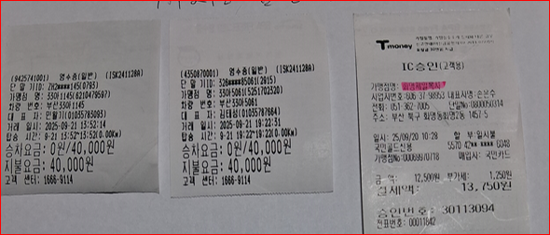
KTX+机票 |  | ¥3,105.29
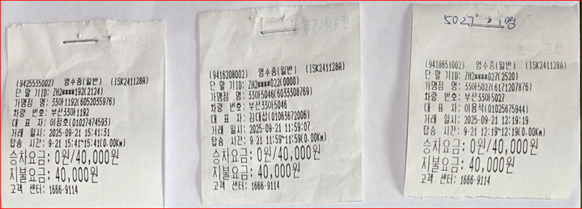
出租车 |  | ¥6,529.00
代垫付 |  | ¥17,477.00 |  | 800美金/人*2人
已支付费用 |  | (¥43,788.00) |  | 人民币（9/23入）
合计 |  | 166,228
尾款金额 |  | 122,440
1.追加早餐：￥245 *2人*2餐=￥980(携程订房客人） **韩国当地代付款（韩币费用 汇率按170结算**）

